ブース設計図
ブース設計図

 |  |  | テーブル

 |  | 黄色部分にはポスターを掲載する。 ※実際には場所はとらない 筐体左右にはチームロゴ、タイトルロゴ。 モニター前のテーブルはL字型に配置し、 側面部分にワインセラーを配置。 シャンデリアは中央に配置(予定)。 |  |  | テーブル上には瓶を多数(15個くらい)と、グラスを６個、メニュー表を２つ配置。 テーブル裏(下)には空き瓶を置く。 テーブルクロスに関しては未定。

 |  |  |  | イス

 |  |  |  | ワインセラー

イス | コントローラ |  |  | テーブル裏

モニター | 観客用モニタ |  |  | メニュー表

テーブル | 展示・ポスター

備品デザイン
備品デザイン

備品リスト | 個数 | 材質 | 配置場所 |  | 備考

筐体本体 | 1 | 段ボール | ブース左部 |  | 左右と背面にポスター掲示

観客用モニター | 1 | ー | 待機場所 |  | 配線は床付け、テープ等で固定

ワインセラー | 1 | 段ボール | テーブル上

シャンデリア | 1 | 段ボール | 待機場所 |  | 全体のバランスをみて検討

テーブルクロス | ? | ー | テーブル上 |  | 全体のバランスをみて検討

メニュー表 | 2 | 段ボール？ | テーブル上 |  | 中身(説明書)はラミネート加工

空き瓶 | 25 | プラスチック | テーブル上・下 |  | 数に変動の可能性あり

グラス | 6 | プラスチック | テーブル上

ポスター等の掲示物 | ? | ー | ブース全域

筐体本体

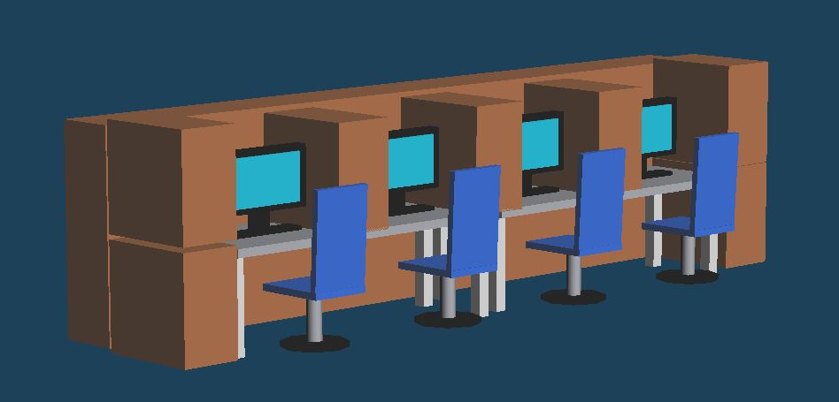 |  |  |  | 段ボール同士の接合面はテープで固定。 その上から色付きの紙等を貼ってカモフラする。左右の面にはチームロゴ・ゲームロゴを掲示。 背面には、大型ポスターを掲載。

ワインセラー

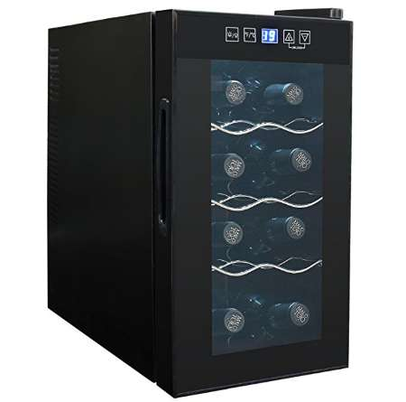 |  |  |  | 空き瓶の内蔵量は8本前後の予定。 細かなディテールは雰囲気で問題なし。

テーブルクロス

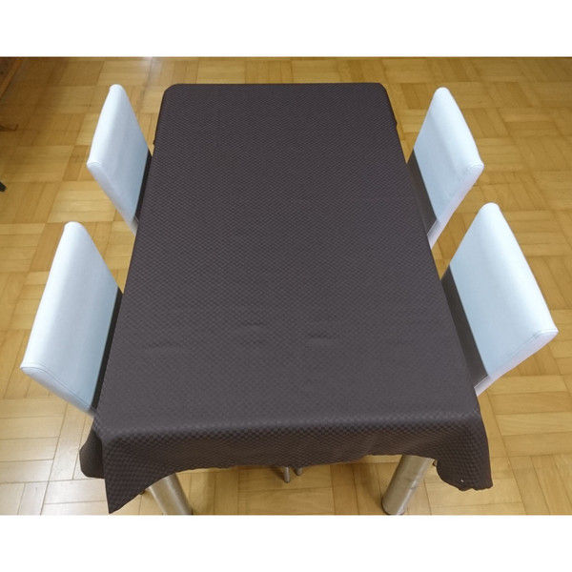 |  |  |  | デザインは、敢えて黒を基調としたものを使用。予算を加味した上で判断する要素なので、 現時点では採用未定。

メニュー表

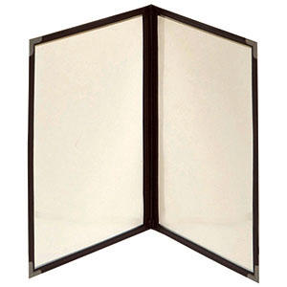 |  |  |  | メニュー表はコルク製(クイックなら別)。 クイックメニュー型を前提とするなら、 右側に操作方法、左側にゲーム概要が望ましい。 (一枚前提なら裏表印刷でもよいかもしれない) 中身の説明画像はラミネート加工。

空き瓶・グラス

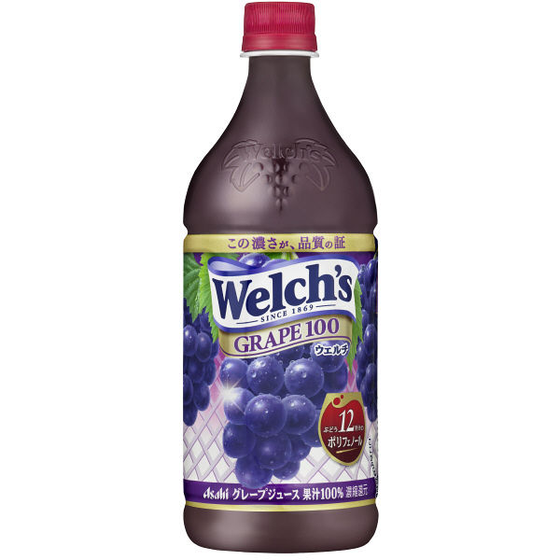 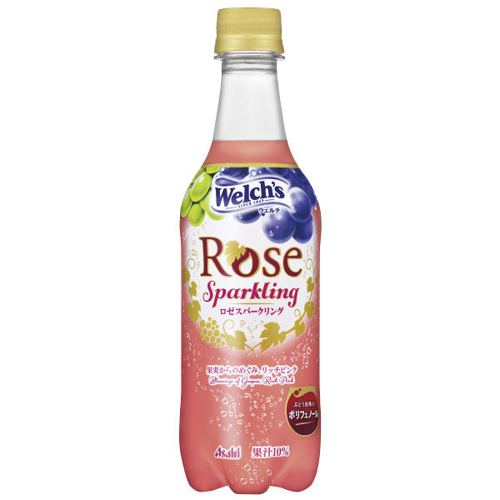 |  |  |  | ウェルチ式のペットボトルの空を使う。 ※左図のような形を想定。 値段が跳ねては本末転倒なので、予算と検討。 100均で良いのがあったらシフトする可能性あり

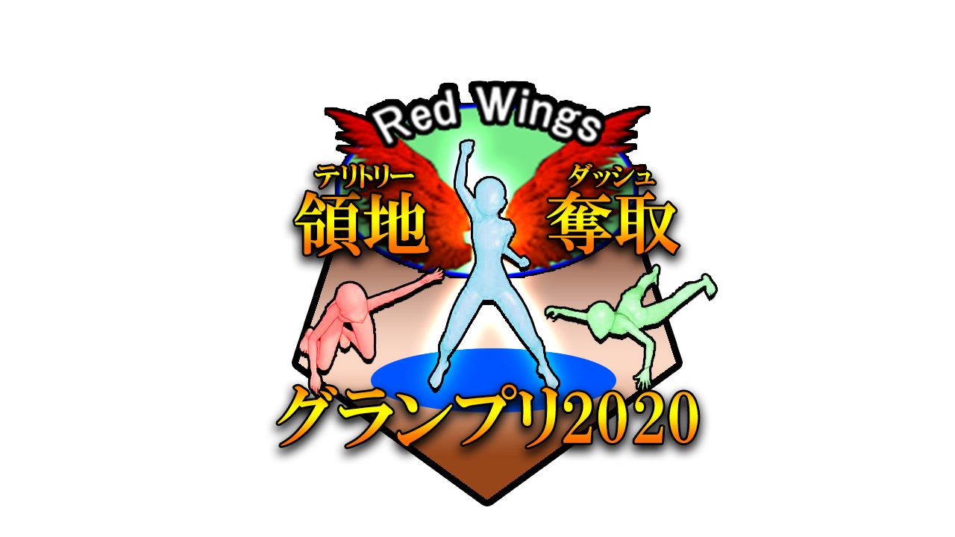

ポスター等、掲示物のデザイン

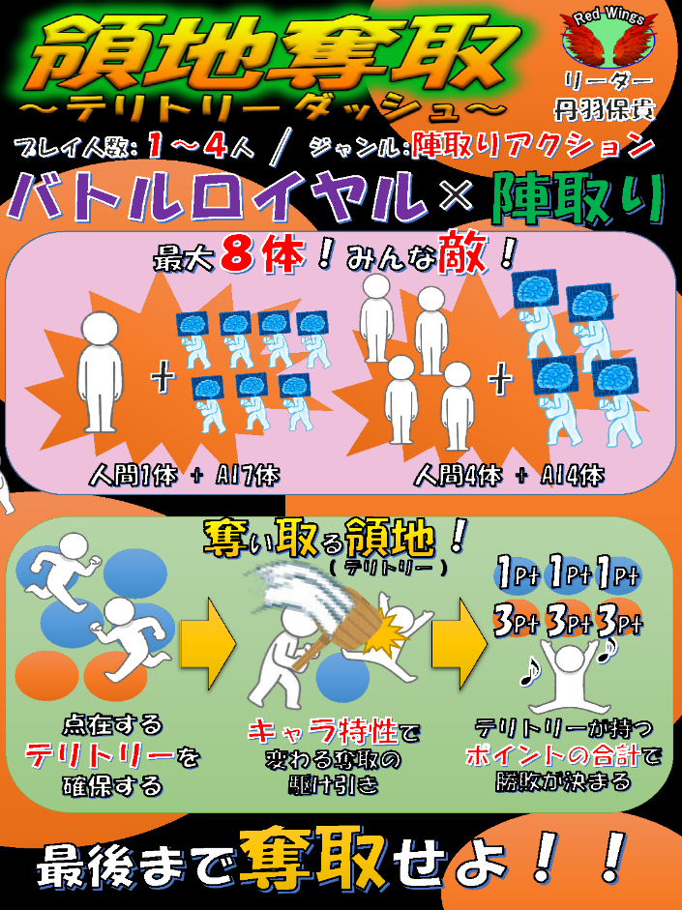  |  |  |  | タイトルロゴ、チームロゴ、スクショ等 ※左図は現在のイメージ図 サイズと印刷数はブースの規模次第

